Ejecucion - Ciclo 1
Ejecución de casos de prueba - Ciclo 1
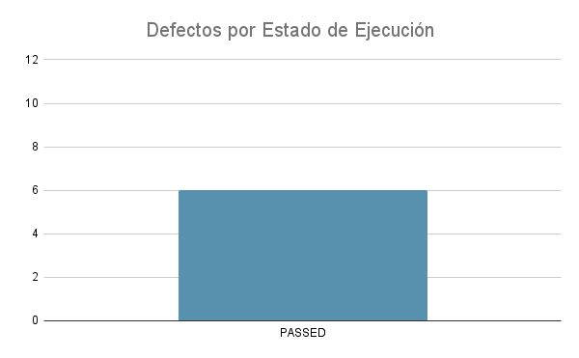
Fecha y Hora | Id | Estado de Ejecución | Datos de Prueba | Ejecutado por | Id Defecto | Notas
2022-05-25 | TC_Front_Home_001 | PASSED |  | Front
2022-05-25 | TC_Front_Home_002 | PASSED |  | Front
2022-05-25 | TC_Front_Registro_001 | PASSED |  | Front
2022-05-25 | TC_Front_Registro_002 | PASSED |  | Front
2022-05-25 | TC_Front_Login_001 | PASSED |  | Front
2022-05-25 | TC_Front_Login_002 | PASSED |  | Front
2022-05-25 | TC_Front_Login_003 | PASSED |  | Front
2022-05-25 | TC_Front_Home_003 | PASSED |  | Front
2022-05-25 | TC_Front_Home_004 | PASSED |  | Front
2022-05-25 | TC_Front_Responsive_001 | IN PROGRESS |  | Front
2022-05-25 | TC_Back_BD_001 | PASSED |  | Back
2022-05-25 | TC_Back_CRUD_002 | PASSED |  | Back
2022-05-25 | TC_BACK_API_003 | PASSED |  | Back
2022-05-25 | TC_BACK_API_004 | PASSED |  | Back

